Summary
Tahapan Pemilu 2024 | Hasil Pengumpulan Data (jumlah cuitan) | Hasil Pelabelan Data |  |  | Hasil Pelabelan Data (per-Masing-masing Tahapan) |  | Hasil Pelabelan Data (per-Semua Tahapan)
 |  | Positif | Negatif | Total | Positif (%) | Negatif (%) | Positif (%) | Negatif (%) | Kesimpulan: Pola sebaran hasil klasifikasi selaras dengan pola sebaran data latih
Masa Kampanye | 6648 | 1076 | 786 | 1862 | 58% | 42% | 13% | 9%
Masa Tenang | 2883 | 484 | 219 | 703 | 69% | 31% | 6% | 3%
Masa Pemungutan dan Perhitungan Suara | 22393 | 2328 | 3390 | 5718 | 41% | 59% | 28% | 41%
Total Periode Pengumpulan Data | 31924 | 3888 | 4395 | 8283 | 47% | 53% | 47% | 53%
Tahapan Pemilu 2024 | Hasil Pengumpulan Data (jumlah cuitan) | Hasil Klasifikasi Data |  |  | Hasil Klasifikasi Data (per-Masing-masing Tahapan) |  | Klasifikasi Data (per-Semua Tahapan)
 |  | Positif | Negatif | Total | Positif (%) | Negatif (%) | Positif (%) | Negatif (%)
Masa Kampanye | 6648 | 3864 | 2784 | 6648 | 58% | 42% | 12% | 9%
Masa Tenang | 2883 | 1548 | 1335 | 2883 | 54% | 46% | 5% | 4%
Masa Pemungutan dan Perhitungan Suara | 22393 | 7191 | 15202 | 22393 | 32% | 68% | 23% | 48%
Total Periode Pengumpulan Data | 31924 | 12603 | 19321 | 31924 | 39% | 61% | 39% | 61%

 | Hasil Klasifikasi (presentasi untuk semua tahapan)
Hasil Klasifikasi Sentimen

48%
15202
Keseluruhan Periode Pengumpulan Data
Positif (%) | 39%
Negatif (%) | 61%

23%
7191
9%
12%
39%
3864
2784
4%
5%
1548
1335
61 %
Masa Kampanye
Masa Tenang
Masa Pemungutan s/d
Rekapitulasi Suara

 |  | Hasil Klasifikasi (presentasi untuk masing-masing tahapan)

Masa Pemungutan - Rekapitulasi Suara
Positif (%) | 32%
Negatif (%) | 68%
Masa Tenang
Positif (%) | 54%
Negatif (%) | 46%
Masa Kampanye

32%
46%
42%
68%
54%
58%

Summary (2)
Tahapan Pemilu 2024 | Hasil Pengumpulan Data (jumlah cuitan) | Hasil Pelabelan Data |  |  | Hasil Pelabelan Data (per-Masing-masing Tahapan) |  | Hasil Pelabelan Data (per-Semua Tahapan)
 |  | Positif | Negatif | Total | Positif (%) | Negatif (%) | Positif (%) | Negatif (%) | Kesimpulan: Pola sebaran hasil klasifikasi selaras dengan pola sebaran data latih
Masa Kampanye | 6648 | 1076 | 786 | 1862 | 58% | 42% | 13% | 9%
Masa Tenang | 2883 | 484 | 219 | 703 | 69% | 31% | 6% | 3%
Masa Pemungutan dan Perhitungan Suara | 22393 | 2328 | 3390 | 5718 | 41% | 59% | 28% | 41%
Total Periode Pengumpulan Data | 31924 | 3888 | 4395 | 8283 | 47% | 53% | 47% | 53%
Tahapan Pemilu 2024 | Hasil Pengumpulan Data (jumlah cuitan) | Hasil Klasifikasi Data |  |  | Hasil Klasifikasi Data (per-Masing-masing Tahapan) |  | Klasifikasi Data (per-Semua Tahapan)
 |  | Positif | Negatif | Total | Positif (%) | Negatif (%) | Positif (%) | Negatif (%)
Masa Kampanye | 6648 | 3864 | 2784 | 6648 | 58% | 42% | 12% | 9%
Masa Tenang | 2883 | 1548 | 1335 | 2883 | 54% | 46% | 5% | 4%
Masa Pemungutan dan Perhitungan Suara | 22393 | 7191 | 15202 | 22393 | 32% | 68% | 23% | 48%
Total Periode Pengumpulan Data | 31924 | 12603 | 19321 | 31924 | 39% | 61% | 39% | 61%

15202

7191

3864
2784
1548
1335

32%
46%
42%
68%
54%
58%

Semua Tahapan
Histogram Pengumpulan Data - 21 Januari s/d 22 Maret 2024
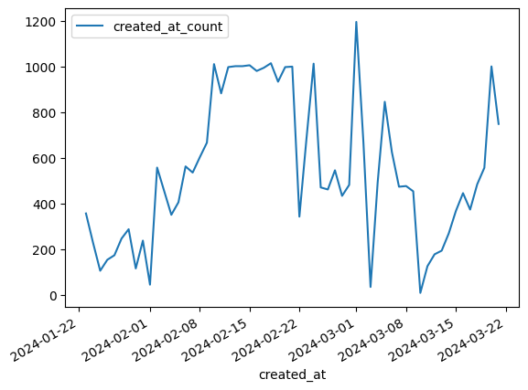

Histogram Hasil Pelabelan Data - 21 Januari s/d 22 Maret 2024

Bar Plot Hasil Pelabelan Data - 21 Januari s/d 22 Maret 2024
kelas kelas_count_sum
0 Negatif 4395
1 Positif 3888

Histogram Hasil Klasifikasi Sentiment - 21 Januari s/d 22 Maret 2024

Bar Plot Hasil Klasifikasi Sentiment - 21 Januari s/d 22 Maret 2024
kelas kelas_count_sum
0 Negatif 19321
1 Positif 12603

Masa Kampanye
Histogram Pengumpulan Data - Masa Kampanye
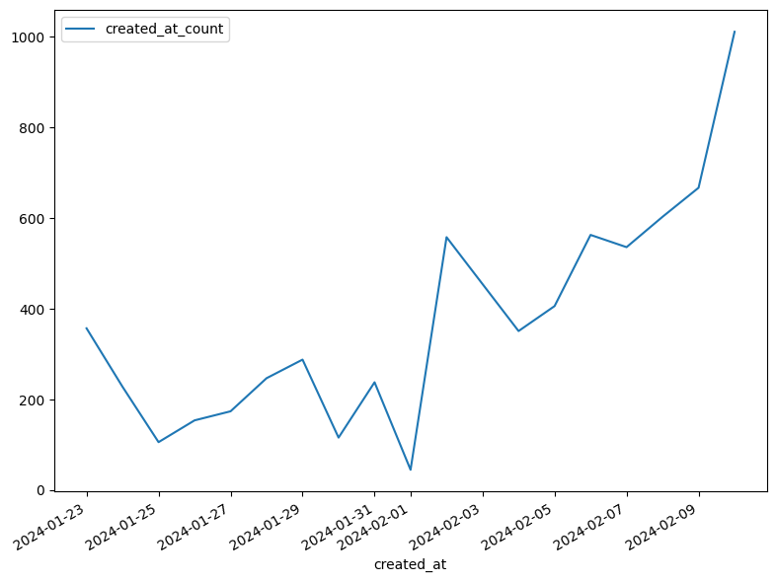

Total Data yang dikumpulkan pada Masa Kampanye 6648

Histogram Hasil Pelabelan Data - Masa Kampanye

Bar Plot Hasil Pelabelan Data - Masa Kampanye
kelas kelas_count_sum
0 Negatif 786
1 Positif 1076

Histogram Hasil Klasifikasi Sentiment - Masa Kampanye

Bar Plot Hasil Klasifikasi Sentiment - Masa Kampanye
kelas kelas_count_sum
0 Negatif 2784
1 Positif 3864

Masa Tenang
Histogram Pengumpulan Data - Masa Tenang
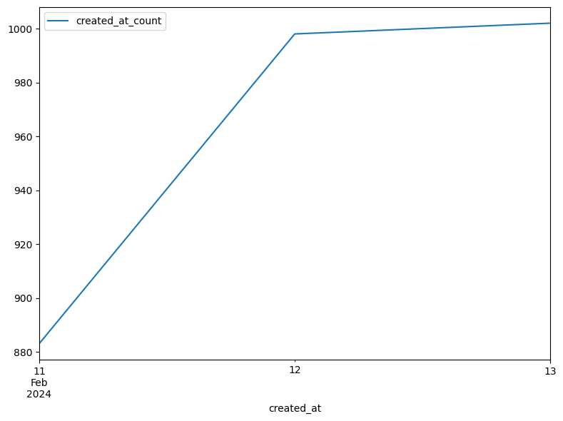

Total Data yang dikumpulkan pada Masa Tenang 2883

Histogram Hasil Pelabelan Data - Masa Tenang

Bar Plot Hasil Pelabelan Data - Masa Tenang
kelas kelas_count_sum
0 Negatif 219
1 Positif 484

Histogram Hasil Klasifikasi Sentiment - Masa Tenang

Bar Plot Hasil Klasifikasi Sentiment - Masa Tenang
kelas kelas_count_sum
0 Negatif 1335
1 Positif 1548

Masa Pemungutan-Rekapitulasi
Histogram Pengumpulan Data - Masa Pemungutan - Rekapitulasi Suara
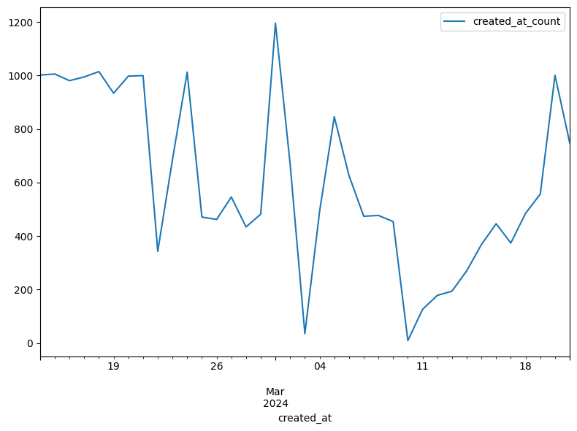

Total Data yang dikumpulkan pada Masa Pemungutan-Rekapitulasi Suara 22393

Histogram Hasil Pelabelan Data - Masa Pemungutan - Rekapitulasi Suara

Bar Plot Hasil Pelabelan Data - Masa Pemungutan - Rekapitulasi Suara
kelas kelas_count_sum
0 Negatif 3390
1 Positif 2328

Histogram Hasil Klasifikasi Sentiment - Masa Pemungutan - Rekapitulasi Suara

Histogram Hasil Klasifikasi Sentiment - Masa Pemungutan - Rekapitulasi Suara
kelas kelas_count_sum
0 Negatif 15202
1 Positif 7191

